订单数量
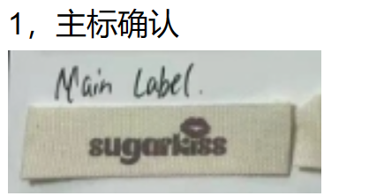
商店 | ROSS JUNIOR | 工厂： |  | 数量： | 2400 | 货期： | 2024-07-15 | 制单： | 2024-05-07
订单PO# | 006434 | 款号 | SAJD007RS
尺码搭配 |  | 颜色英文 | 客款号 | S | M | L | XL | 尺码配比 | 总计
颜色
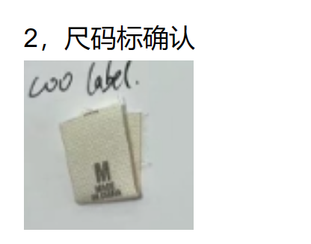
主身色 | 2套色印花
白/蓝 印花 |  | WHITE/BLUE | SAJD007RS-W/B | 200 | 400 | 400 | 200 | 1-2-2-1 | 1200
黑/白 印花 |  | BLACK/WHITE | SAJD003RS-B/W | 200 | 400 | 400 | 200 | 1-2-2-1 | 1200

总计 |  |  |  |  |  |  |  | 总合计 | 2400

主标 | 上衣：领后中 (拍照给客人确认) |  |  |  | 示意图(洗标内容要更新)

